상품제안서
아이리버 PD 3웨이 올인원 메탈케이블 | 상품코드: S40611

 |  |  |  |  |  |  | 02-713-8555 | www.synergygift.co.kr
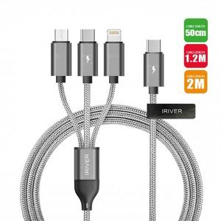

【상세/제작정보】 | 5핀케이블+8핀케이블+C타입케이블

【인쇄/포장옵션】 | 레이저 / 포장지포장

【공급단가】 | 수량 | 100~ | 300~ | 1,000~ | 3,000~ | 5,000~
*VAT별도 | 0.5M | 4,130원 | 3,930원 | 3,770원 | 3,700원 | 3,640원
 | 1.2M | 4,930원 | 4,700원 | 4,500원 | 4,420원 | 4,340원
 | 2.0M | 5,650원 | 5,350원 | 5,150원 | 5,050원 | 4,950원

【상품 URL】 | https://www.synergygift.co.kr:443/src/goods_detail.php?gdno=40611

